상품제안서
전사매트 폴딩형 | 상품코드: F24483

 |  |  |  |  |  |  | 02-412-0044 | www.easy1.co.kr
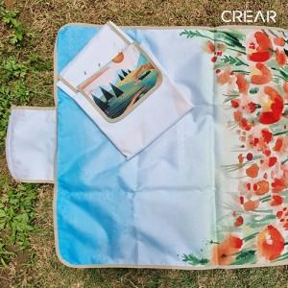

【상세/제작정보】

【인쇄/포장옵션】 | 풀칼라 / 포장불가능

【공급단가】 | 수량 | 100~ | 300~ | 500~ | 1,000~ | 3,000~
*VAT별도 | 75*100 | 11,400원 | 11,020원 | 10,640원 | 10,260원 | 9,880원
 | 75*140 | 14,700원 | 14,210원 | 13,720원 | 13,230원 | 12,740원
 | 90*140 | 17,400원 | 16,820원 | 16,240원 | 15,660원 | 15,080원
 | 140*100 | 18,900원 | 18,270원 | 17,640원 | 17,010원 | 16,380원

【상품 URL】 | http://www.easy1.co.kr/src/goods_detail.php?gdno=24483

